Sheet1
 |  |  | 界面效果按1280*720大小出（16：9同比例更大也可以），弹出界面大小不超过1080*720(iphone4,3:2)
背包界面
 |  |  |  |  |  | 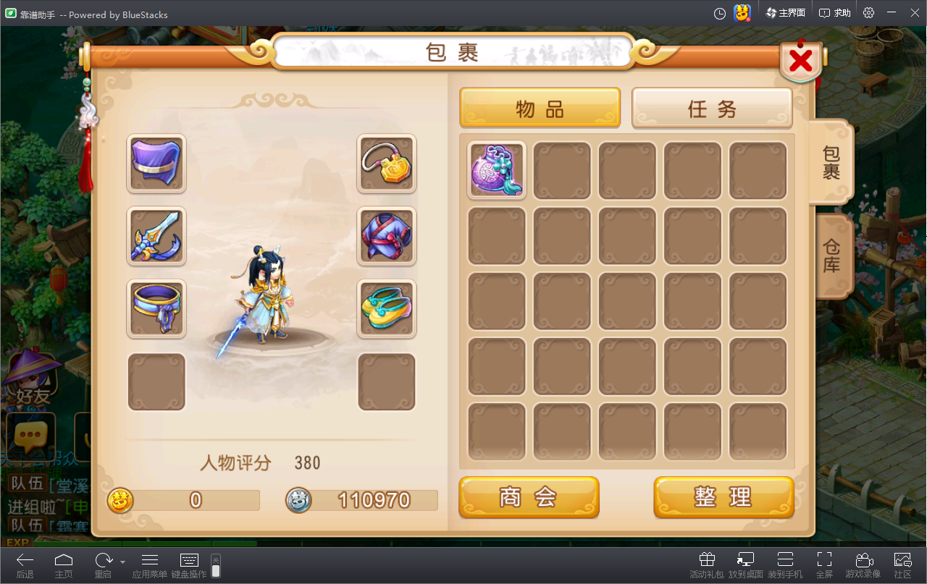

编号 | 名字 | 类型 | 截图 | 描述 | 参考
1 | 模型显示区域 |  |  | 1、显示2D模型，脚底需要阴影 2、简单的模型背景图
2 | 背包格子 |  |  | 1、格子里面图大小64*64 2、格子需要有无物品、有物品、被选中、未开启4种状态

仓库界面
 |  |  |  |  |  |  | 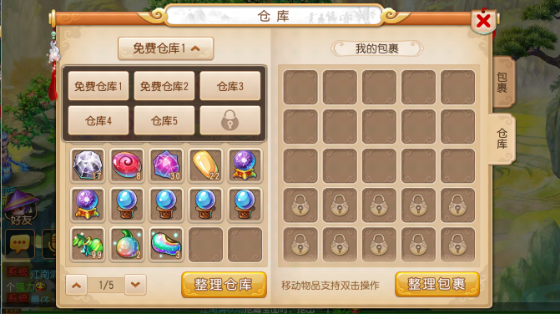

编号 | 名字 | 类型 | 截图 | 描述 | 参考
1 | 仓库按钮 |  |  | 1、仓库选中按钮箭头需要向上向下2种
2 | 选中界面中仓库按钮 |  |  | 1、需要有正常状态和未解锁状态2种按钮

